ex-825
 |  | 500
ID Produktu | Wartość
AA-2618-RA-C | 670
AYF-1720-XS-C | 940
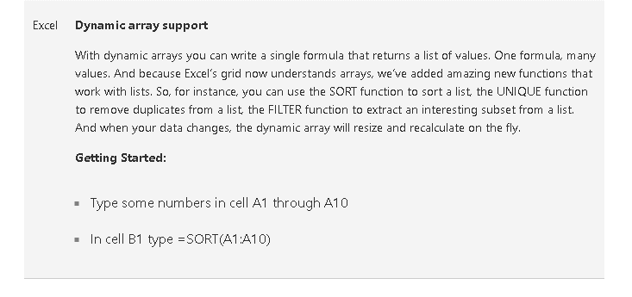
AYU-7812-PL-A | 770
BC-6707-ANE-A | 299
BS-5717-CR-C | 610
C-2173-TF-B | 889
CA-1462-SXA-B | 94
CCC-4299-XB-C | 869
CCN-3277-ANA-C | 293
CE-2213-LAR-A | 538
CG-3503-PG-A | 20
CIA-2966-FAC-A | 299
BS-5717-CR-C | 610
C-2173-TF-B | 94

PM







pmsocho

